①はじめに
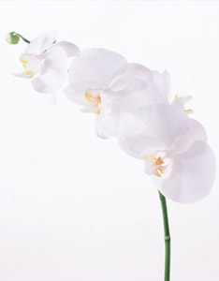

 | この度は、ご注文を頂きまして誠にありがとうございます。

 | まだご心労も残る時期ではございますので、香典の整理や各方面へのご返礼など
 | 少しでもご遺族の方のお手伝いができたらと考えております。

 | お客様のご負担をできるだけ軽減できるよう、心を込めて対応させていただきます。
 | ご不明点等がございましたら、お気軽にお問い合わせください。

 | 最後に、
 | 故人様のご冥福を心よりお祈り申し上げます。

 | 香典返しe-shop スタッフ一同

① 「お客様情報」へ
② 「お届先情報」へ |  | お届け先の

※一部のパソコンでは、上部の「編集を有効にする」や「コンテンツの有効化」ボタンを押さないと入力ができない場合がございますのでご注意ください。
※上部に赤いバーで、「保護されたビュー このファイルに問題が見つかりました。このファイルを編集すると、コンピュータに被害を与えるおそれがあります～」
というメッセージが表示された場合は「ファイル」タブを押して、「保護されたビュー」の近くにある「編集する」（または「編集」）のボタンを押してください。

②お客様情報の入力
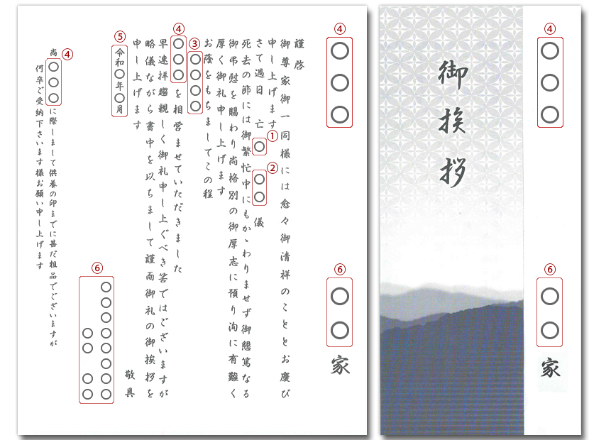
【お申込：お客様情報】
【お申込：お客様情報】
 |  |  |  |  |  |  | 「はじめに」へ
 |  |  |  |  |  |  | 「お届先情報」へ

【 ご 依 頼 主 様 名 】
ふ り が な
お 名 前
郵 便 番 号
ご 住 所
番地以下･ビル名等
携帯電話番号 |  |  |  | FAX
E-mail
携帯以外の連絡可能な電話番号

【 送 り 主 様 名 】 （ご依頼主様と異なる場合のみご記入下さい）
ふ り が な
お 名 前
郵 便 番 号
ご 住 所
番地以下･ビル名等
お電話番号 |  |  |  | FAX |  |  | のしの表書き
 |  |  |  |  |  |  |  | 0 | 0
のし紙をご指定下さい |  |  | のしの表書き |  |  | のし下のお名前
【クリックして下さい】
 |  |  |  |  |  |  |  |  | 0
【お支払い方法】 |  | 備考欄
【クリックして下さい】

包装紙の詳細はこちらをクリックして下さい
包装紙選択
【クリックして下さい】

※3万円以上お買上で銀行振込みをご指定のお客様へ1000円キャッシュバックキャンペーン中！
※大口（10万円以上）ご注文キャッシュバックキャンペーン実施中！
※通常は午前11時までにご入金確認後、約3営業日後に商品発送となります。

【お願い】商品発送までに、挨拶状の見本または下書きをメールでお送りいたします。
問題がないかご確認をお願いいたします。

【 挨拶状のご指定 】 １枚より挨拶状をご用意いたします

【挨拶状のタイプ】 A.カードタイプか、B.奉書タイプのいずれかをお選び下さい
A.カードタイプ | 【クリックして下さい】 →
B.奉書タイプ | 【クリックして下さい】 →
▼上記で「名前入り挨拶状」を選択されたお客様は以下にご記入下さい。
亡
❶喪主様との続柄 |  |  |  | ❹法要名
儀
月
日
❷俗名 |  |  |  |  | 死去日
❸戒名（希望されない場合は空白）
年
月
(
日
)
❺法要を行う年月日(挨拶状には年月のみ記載)
様
❻喪主名 （ご依頼主様と異なる場合のみご記入下さい）
ご住所
▼「名前入り挨拶状」のお見本です。

③お届先情報の入力
メール添付の手順

【お届先情報】
【お届先情報】
１
エクセルファイルから添付送信するとエラーが発生しますので、必ず一旦保存して、メールソフトを立ち上げて、ファイルを添付（クリップマーク）して送信してください。
2
3
 |  |  |  |  | ファイルから「名前を付けて保存」をクリック
 | 【ご依頼主】 | 様 |  |  | 左枠から「デスクトップ」を選択して【保存】をクリック
 | 〒 | 0 |  |  | メールソフトを起動して新規作成にて order@koudengaesi-e-shop.net
 |  |  |  |  | を入力し、先ほどデスクトップに保存したこちらのエクセル注文書を
 |  |  |  |  | メールに添付（クリップマーク）して送信してください。
・商品コードは半角で入力してください（例：C8011-016）
・記入方法等でご不明点がございましたら、050-3092-0802までお電話ください。
 |  | 0
 |  |  |  |  |  |  | 合計数量 |  | 0
【お届け先】 |  |  |  |  |  |  | 合計金額 |  | 0
№ | お届け先氏名 | 郵便番号 | ご住所 | 電話番号 | 商品コード | 品 名 | 金額 | 数量 | 合計金額 | 備考
1
2
3
4
5
6
7
8
9
10
11
12
13
14
15
16
17
18
19
20
21
22
23
24
25
26
27
28
29
30
31
32
33
34
35
36
37
38
39
40
41
42
43
44
45
46
47
48
49
50
51
52
53
54
55
56
57
58
59
60
61
62
63
64
65
66
67
68
69
70
71
72
73
74
75
76
77
78
79
80
81
82
83
84
85
86
87
88
89
90
91
92
93
94
95
96
97
98
99
100
101
102
103
104
105
106
107
108
109
110
111
112
113
114
115
116
117
118
119
120
121
122
123
124
125
126
127
128
129
130
131
132
133
134
135
136
137
138
139
140
141
142
143
144
145
146
147
148
149
150
151
152
153
154
155
156
157
158
159
160
161
162
163
164
165
166
167
168
169
170
171
172
173
174
175
176
177
178
179
180
181
182
183
184
185
186
187
188
189
190
191
192
193
194
195
196
197
198
199
200
201
202
203
204
205
206
207
208
209
210
211
212
213
214
215
216
217
218
219
220
221
222
223
224
225
226
227
228
229
230
231
232
233
234
235
236
237
238
239
240
241
242
243
244
245
246
247
248
249
250
251
252
253
254
255
256
257
258
259
260
261
262
263
264
265
266
267
268
269
270
271
272
273
274
275
276
277
278
279
280
281
282
283
284
285
286
287
288
289
290
291
292
293
294
295
296
297
298
299
300
301
302
303
304
305
306
307
308
309
310
311
312
313
314
315
316
317
318
319
320
321
322
323
324
325
326
327
328
329
330
331
332
333
334
335
336
337
338
339
340
341
342
343
344
345
346
347
348
349
350
351
352
353
354
355
356
357
358
359
360
361
362
363
364
365
366
367
368
369
370
371
372
373
374
375
376
377
378
379
380
381
382
383
384
385
386
387
388
389
390
391
392
393
394
395
396
397
398
399
400
401
402
403
404
405
406
407
408
409
410
411
412
413
414
415
416
417
418
419
420
421
422
423
424
425
426
427
428
429
430
431
432
433
434
435
436
437
438
439
440
441
442
443
444
445
446
447
448
449
450
451
452
453
454
455
456
457
458
459
460
461
462
463
464
465
466
467
468
469
470
471
472
473
474
475
476
477
478
479
480
481
482
483
484
485
486
487
488
489
490
491
492
493
494
495
496
497
498
499
500
...

